IPC
SISTEMA PARA EL DESARROLLO INTEGRAL DE LA FAMILIA DEL MUNICIPIO DE DOLORES HIDALGO, CUNA DE LA INDEPENDENCIA NACIONAL, GUANAJUATO INFORMES SOBRE PASIVOS CONTINGENTES AL 31 DE MARZO DE 2023
 | CONCEPTO
JUICIOS

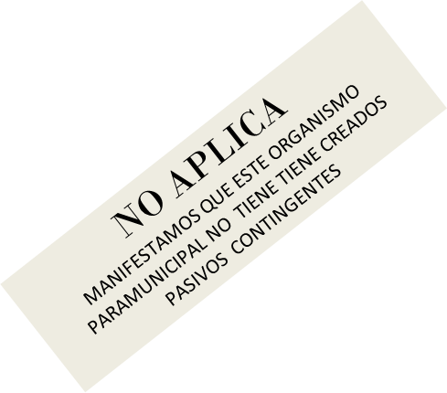

GARANTÍAS

AVALES

PENSIONES Y JUBILACIONES

DEUDA CONTINGENTE

Bajo protesta de decir verdad declaramos que los Estados Financieros y sus notas, son razonablemente correctos y son responsabilidad del emisor.

______________________________________________ | _____________________________________________
LIC. MARIA ISABEL MARVELLA ROBLES AGREDA | LIC. MICHEL KARYNE REYES LUCIO
DIRECTORA GENERAL | PRESIDENTA DEL CONSEJO DIRECTIVO DEL SMDIF

